PCA_Tsne_Umap_cumcum
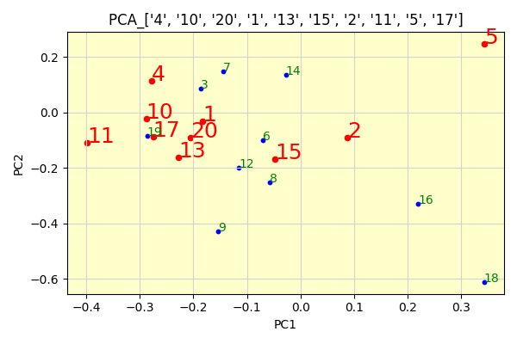
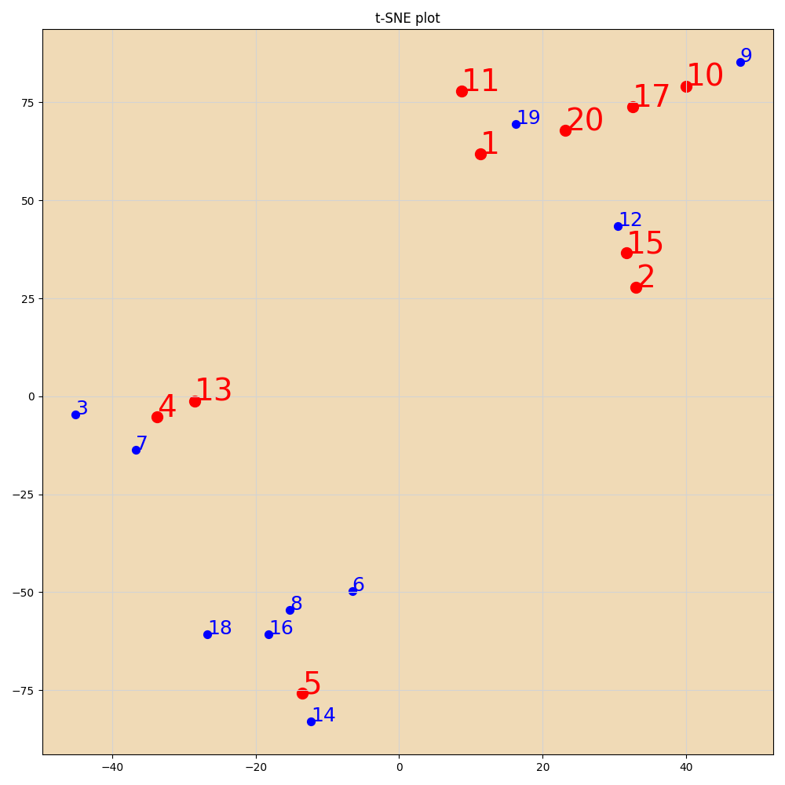

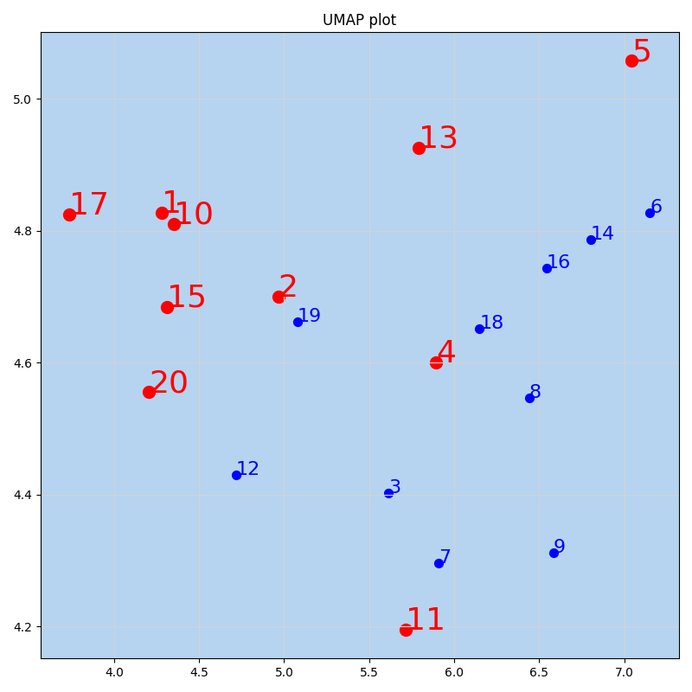
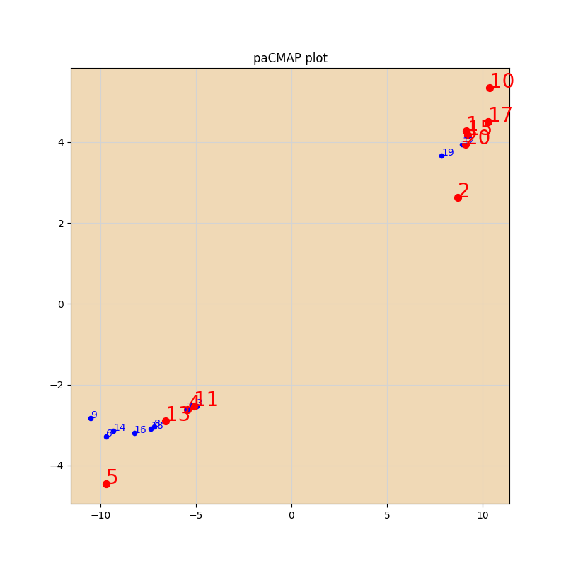

PCA_Tsne_Umap
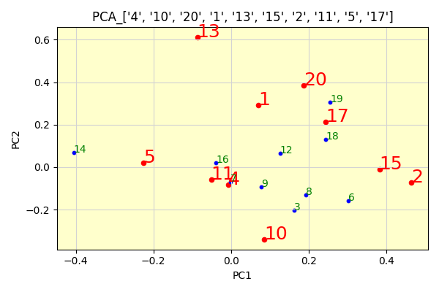
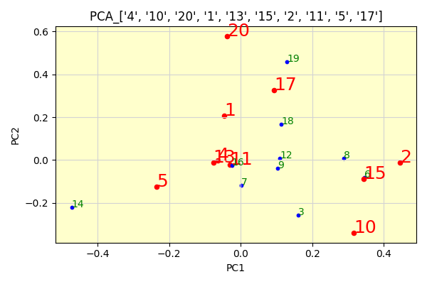
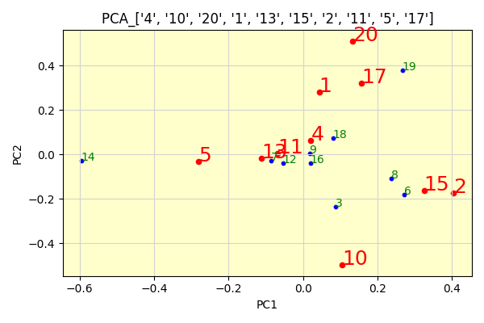

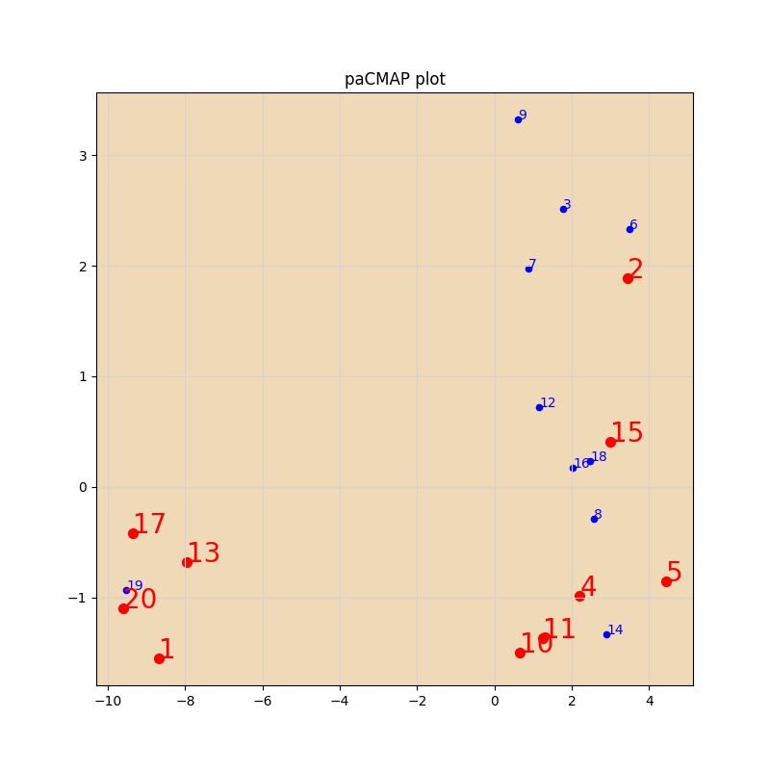
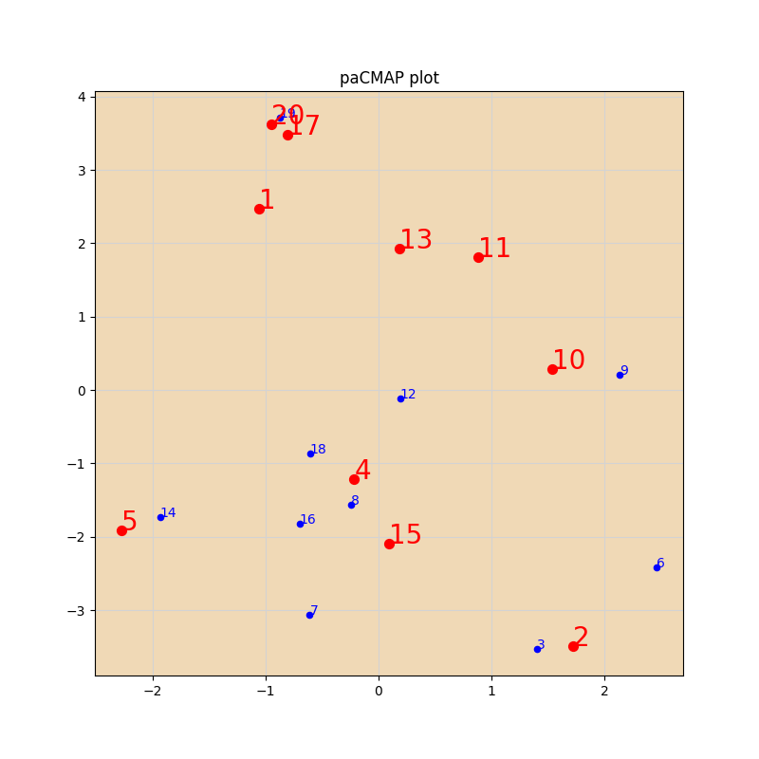
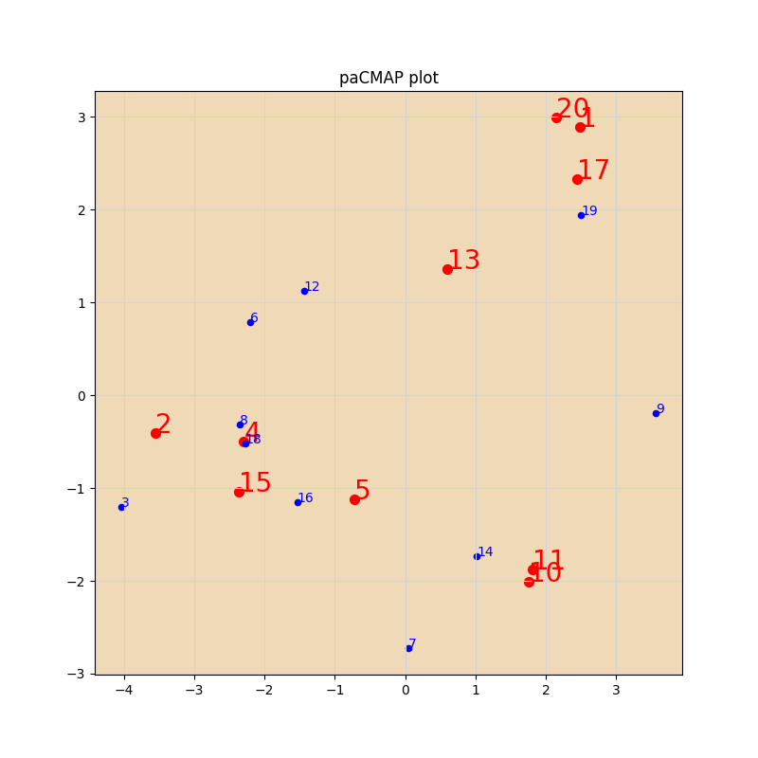

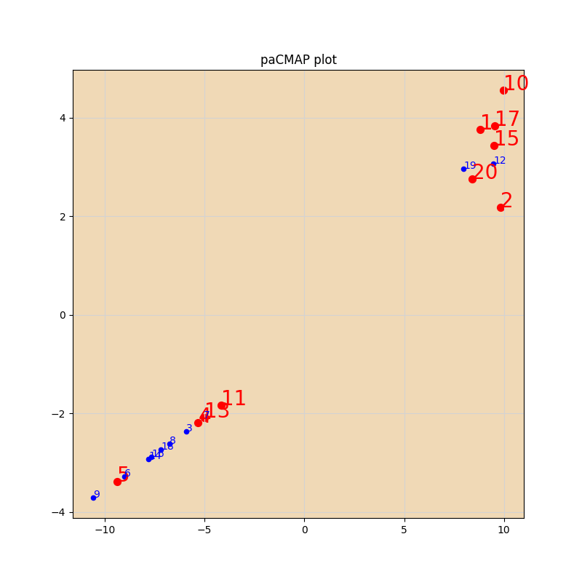

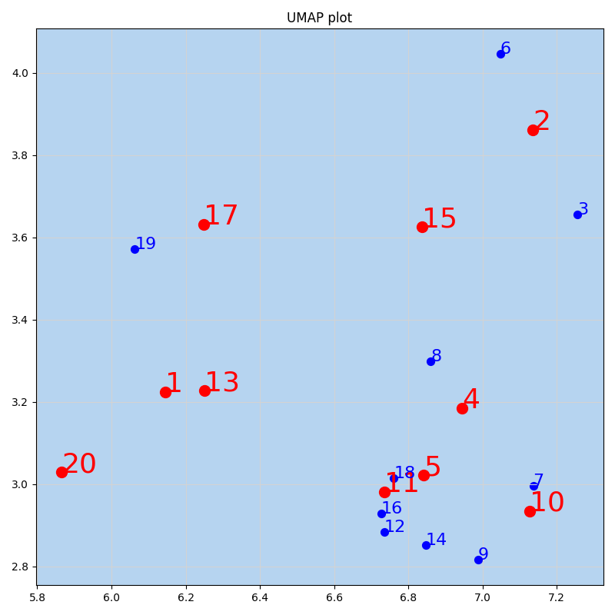
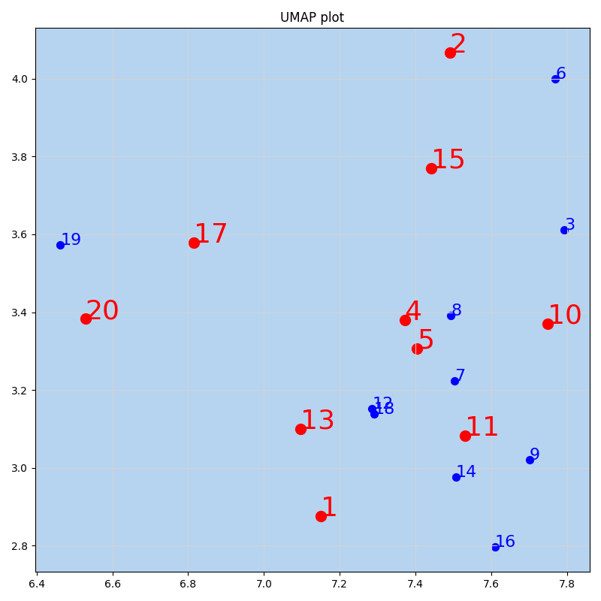
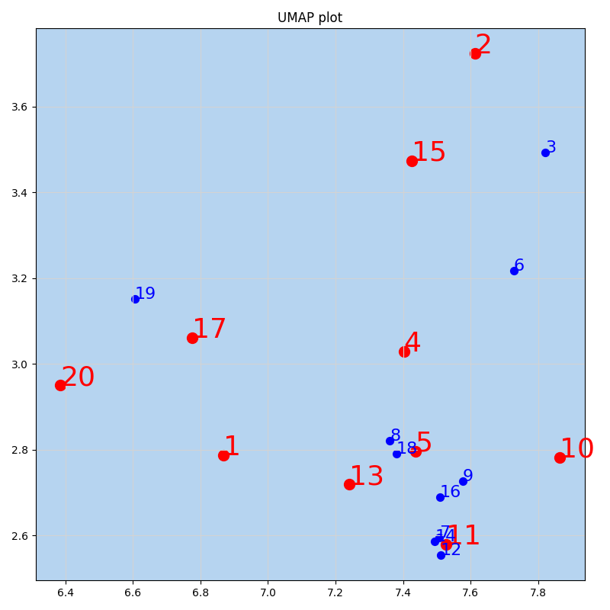

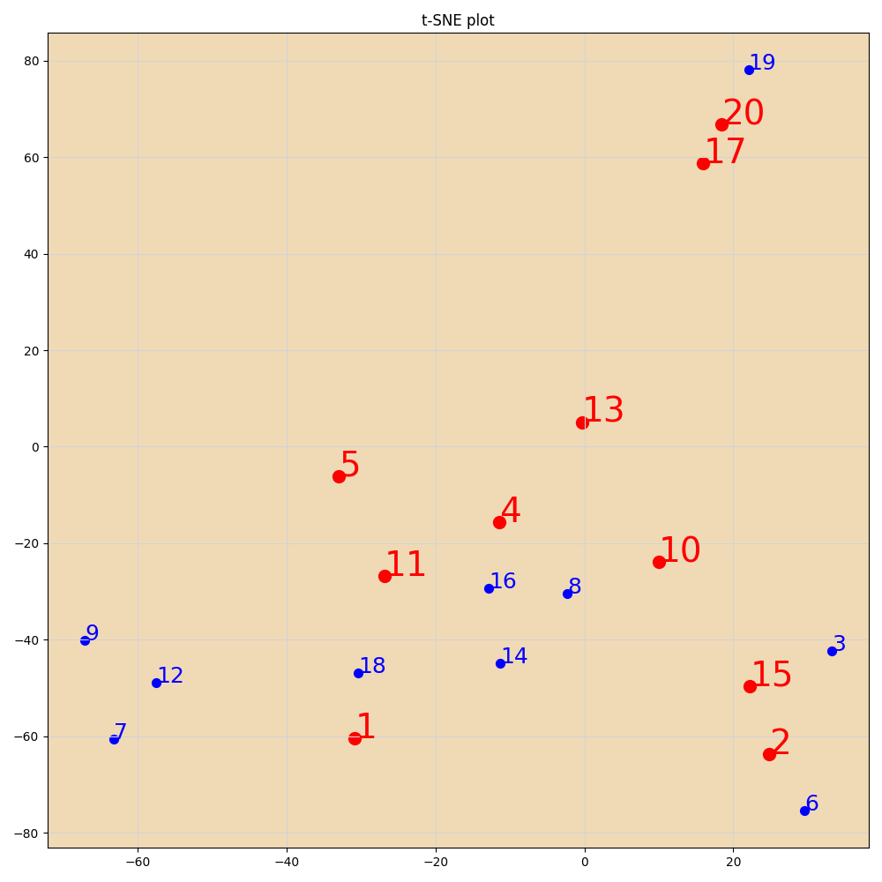
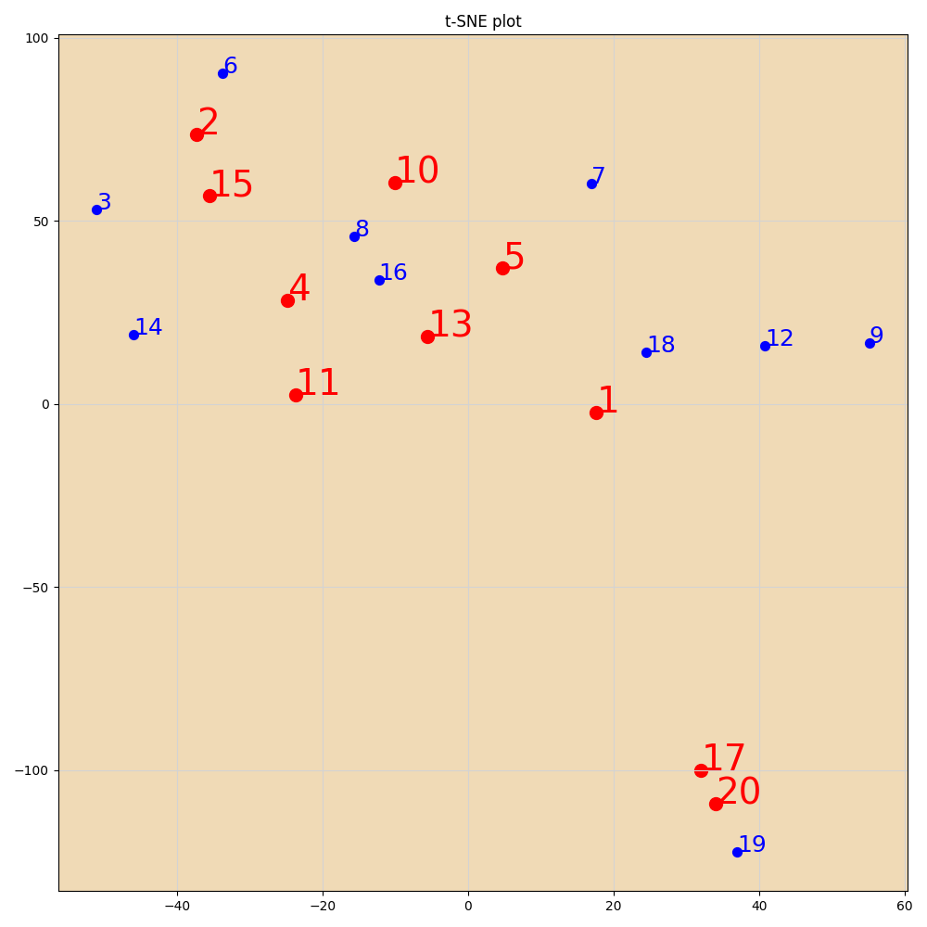
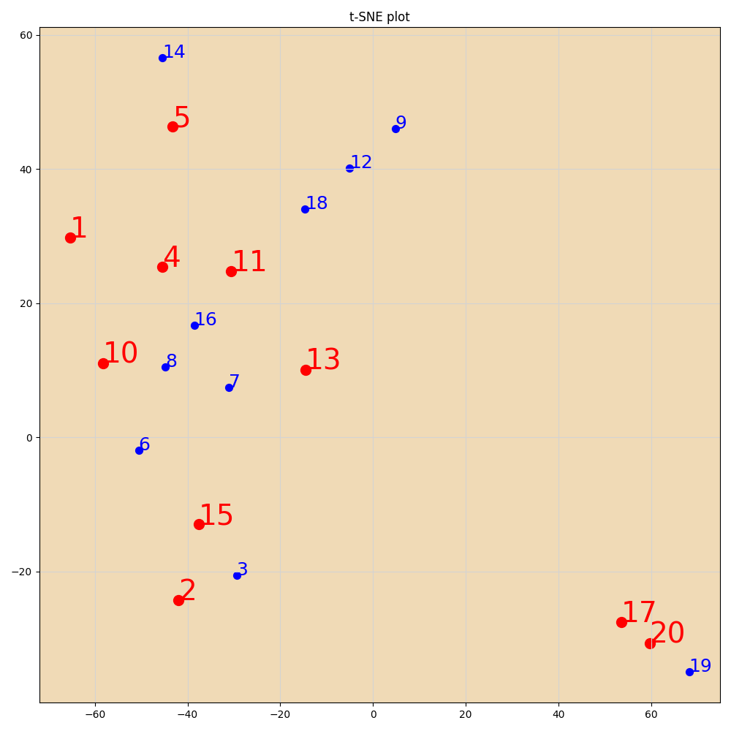

PCA
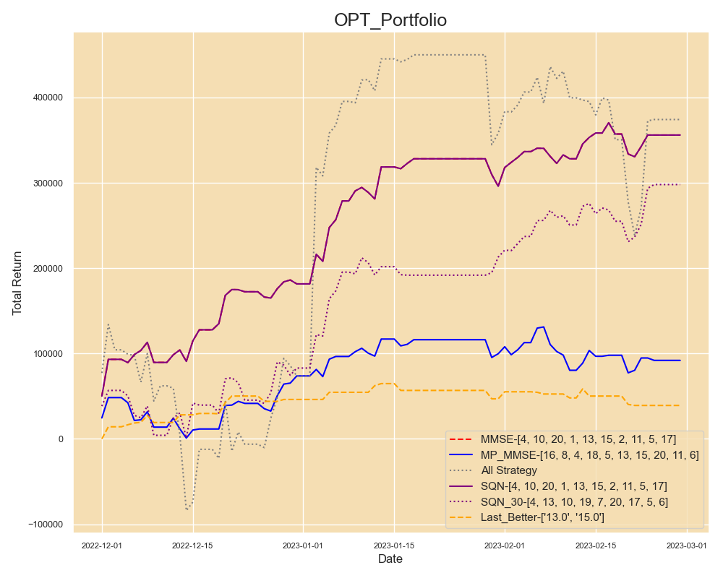
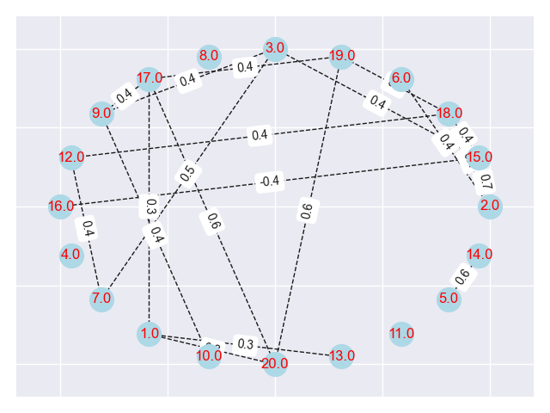
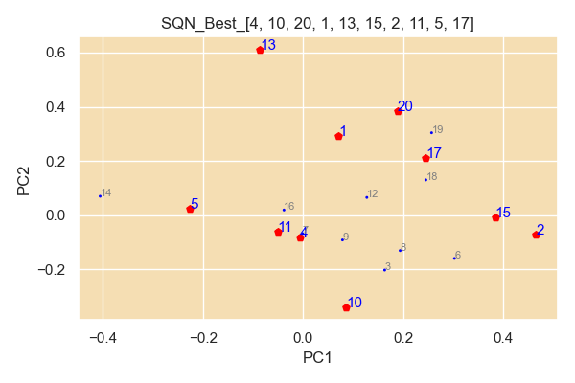
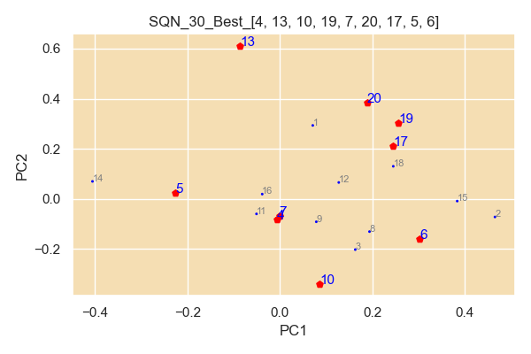
num | filename
4 | TWF.FITX HOT MR_Strategy_Output; AX0312-28K-80P-12Y-127 4449-103 策略回測績效報告.xls
10 | TWF.FITX HOT MR_Strategy_Output; 221225-34K-5y-40P-151 4707-53 策略回測績效報告.xls
20 | TWF.FITX HOT MR_Strategy_Output; 230214-24k-5y-30-45p-limit-121 828-23 策略回測績效報告.xls
1 | TWF.FITX HOT MR_Strategy_Output; 220829-17k-15Y-30-45P-NLS-72 1113-32 策略回測績效報告.xls
13 | TWF.FITX HOT 220820-17k-20-40p-sp-NLS-nbar-151 1286-68; MR_Strategy_Output 策略回測績效報告.xls
15 | TWF.FITX HOT MR_Strategy_Output_STD0; 221216-40K-5y-45p-102 7512-96 策略回測績效報告.xls
2 | TWF.FITX HOT MR_Strategy_Output; 221210-34K-5y-40P-132 8910-13 策略回測績效報告.xls
11 | TWF.FITX HOT MR_Strategy_Output; 221230-34k-3y-45p-16 3497-5 策略回測績效報告.xls
5 | TWF.FITX HOT MR_Strategy_Output; 220903-17K-1.5Y-30-40P-SP-NLS-Nbar-116 807-57 策略回測績效報告.xls
17 | TWF.FITX HOT MR_Strategy_Output; 230214-24k-5y-30-45p-limit-121 1246-16 策略回測績效報告.xls

SQN Optimal
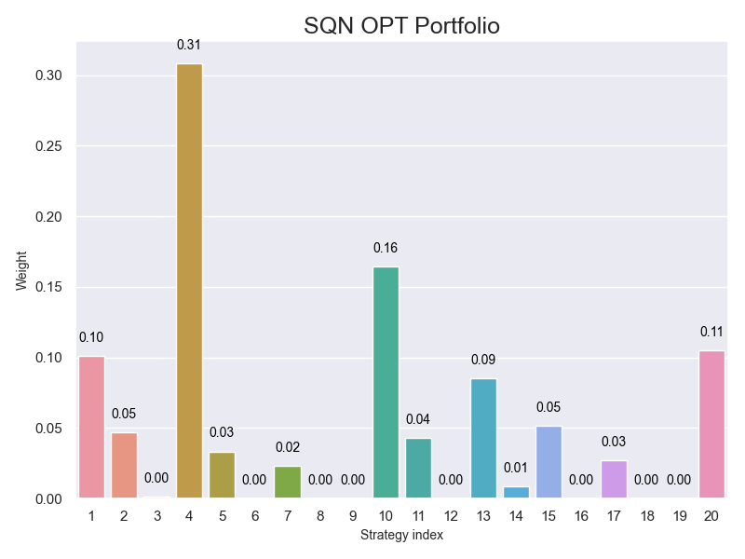
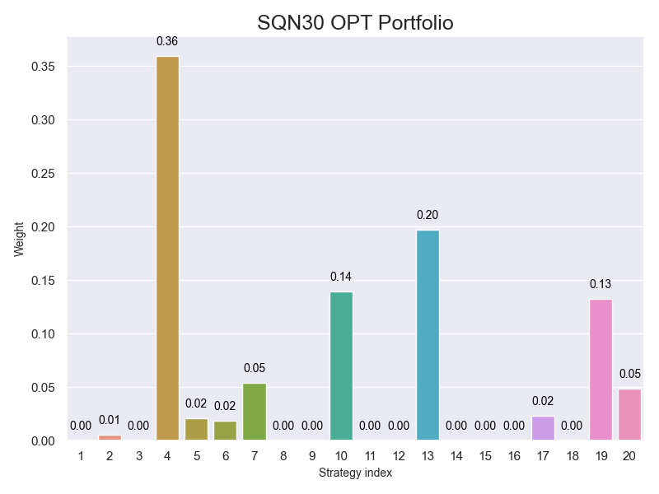

MMSE Optimal Bar


HeatMap
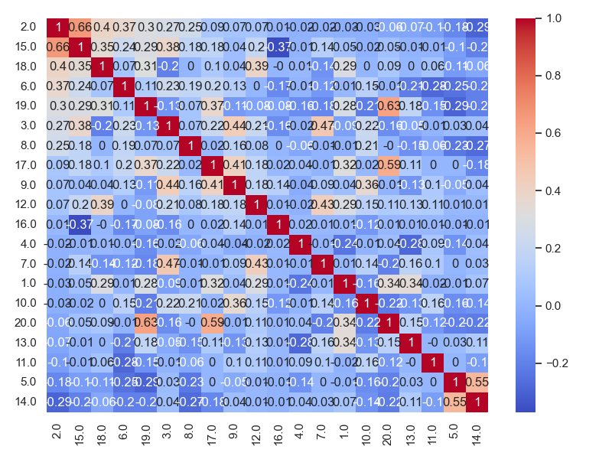

MP_MMSE
